Simulation Results
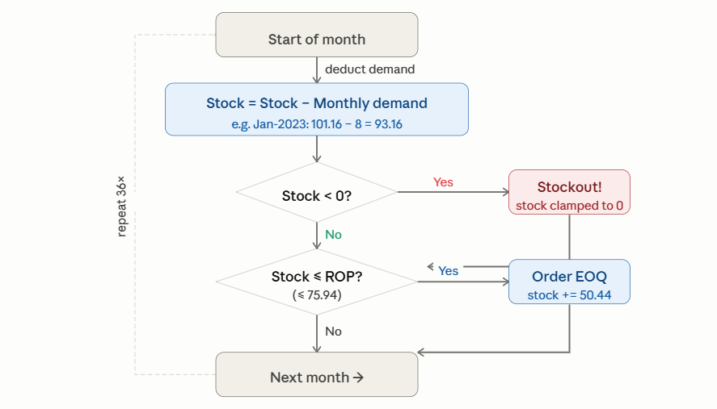
 |  |  |  | Stockout Months: 6 | Stockout rate: 17% | Total Orders: 9
83520000 |  | Achat Consommables Industriel | Month | Demand | Stock Before | Stock After Demand | Stockout? | Order? | Added Amount | Final Stock
CLASS | : | ABC=B HML=H XYZ=Z | Jan-23 | 0 | 305 | 305 | NO | NO | NO → (305>ROP) | 305
UNIT | : | PC | Feb-23 | 0 | 305 | 305 | NO | NO | NO → (305>ROP) | 305
SOURCE | : | Mixed Source | Mar-23 | 0 | 305 | 305 | NO | NO | NO → (305>ROP) | 305
UNIT COST | : | 1,212.176 DT | Apr-23 | 0 | 305 | 305 | NO | NO | NO → (305>ROP) | 305
LEAD TIME | : | 110 Days | May-23 | 0 | 305 | 305 | NO | NO | NO → (305>ROP) | 305
DEMAND | : | Avg 20 PC /Month | Jun-23 | 0 | 305 | 305 | NO | NO | NO → (305>ROP) | 305
SERVICE | : | 95% ( Z=1,65) | Jul-23 | 0 | 305 | 305 | NO | NO | NO → (305>ROP) | 305
SAFETY STOCK | : | 202 | Aug-23 | 0 | 305 | 305 | NO | NO | NO → (305>ROP) | 305
ROP | : | 296 | Sep-23 | 0 | 305 | 305 | NO | NO | NO → (305>ROP) | 305
EOQ | : | 17 | Oct-23 | 0 | 305 | 305 | NO | NO | NO → (305>ROP) | 305
STOCK MIN | : | 242 | Nov-23 | 0 | 305 | 305 | NO | NO | NO → (305>ROP) | 305
STOCK MAX | : | 259 | Dec-23 | 0 | 305 | 305 | NO | NO | NO → (305>ROP) | 305
ORDERS/YEAR | : | 14 | Jan-24 | 0 | 305 | 305 | NO | NO | NO → (305>ROP) | 305
 |  |  | Feb-24 | 0 | 305 | 305 | NO | NO | NO → (305>ROP) | 305
std |  | 54.876 DT | Mar-24 | 0 | 305 | 305 | NO | NO | NO → (305>ROP) | 305
cv |  | 2.88398 | Apr-24 | 0 | 305 | 305 | NO | NO | NO → (305>ROP) | 305
 |  |  | May-24 | 0 | 305 | 305 | NO | NO | NO → (305>ROP) | 305
 |  |  | Jun-24 | 0 | 305 | 305 | NO | NO | NO → (305>ROP) | 305
 |  |  | Jul-24 | 0 | 305 | 305 | NO | NO | NO → (305>ROP) | 305
 |  |  | Aug-24 | 0 | 305 | 305 | NO | NO | NO → (305>ROP) | 305
 |  |  | Sep-24 | 0 | 305 | 305 | NO | NO | NO → (305>ROP) | 305
 |  |  | Oct-24 | 0 | 305 | 305 | NO | NO | NO → (305>ROP) | 305
 |  |  | Nov-24 | 0 | 305 | 305 | NO | NO | NO → (305>ROP) | 305
 |  |  | Dec-24 | 0 | 305 | 305 | NO | NO | NO → (305>ROP) | 305
 |  |  | Jan-25 | 0 | 305 | 305 | NO | NO | NO → (305>ROP) | 305
 |  |  | Feb-25 | 0 | 305 | 305 | NO | NO | NO → (305>ROP) | 305
 |  |  | Mar-25 | 0 | 305 | 305 | NO | NO | NO → (305>ROP) | 305
 |  |  | Apr-25 | 135 | 305 | 170 | NO | Yes | Yes → +297 | 187
 |  |  | May-25 | 141 | 187 | 46 | NO | Yes | Yes → +297 | 62
 |  |  | Jun-25 | 55 | 62 | 7 | NO | Yes | Yes → +297 | 24
 |  |  | Jul-25 | 274 | 24 | -250 | Yes | Yes | Yes → +297 | -233
 |  |  | Aug-25 | 41 | -233 | -274 | Yes | Yes | Yes → +297 | -257
 |  |  | Sep-25 | 15 | -257 | -272 | Yes | Yes | Yes → +297 | -255
 |  |  | Oct-25 | 2 | -255 | -257 | Yes | Yes | Yes → +297 | -241
 |  |  | Nov-25 | 5 | -241 | -246 | Yes | Yes | Yes → +297 | -229
 |  |  | Dec-25 | 17 | -229 | -246 | Yes | Yes | Yes → +297 | -229

